상품제안서
키친필 네이비 셀라이닝매직머그 | 상품코드: S20827

 |  |  |  |  |  |  | 02-713-8555 | www.synergygift.co.kr
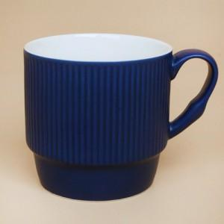 

【상세/제작정보】

【인쇄/포장옵션】 | 전사1도 / 포장지포장

【공급단가】 | 수량 | 100~ | 300~ | 500~ | 1,000~ | 3,000~
*VAT별도 | 단가 | 2,640원 | 2,540원 | 2,450원 | 2,350원 | 2,290원

【상품 URL】 | https://www.synergygift.co.kr:443/src/goods_detail.php?gdno=20827

